20180709_Open
账户信息汇总
期权自营现货账户306： |  | 期权做市期权账户316 |  | 期权做市期货账户2111
资金余额 | ¥12,978,780.79 | 资金余额 | ¥13,999,872.15 | 期货总持仓 |  | 多头 | 空头
ETF市值 | ¥20,895,245.30 | 可用金额 | ¥3,489,818.65 |  | IH 1807 | 19 | -5
总资产 | ¥110,878,946.51 | 保证金 | ¥10,510,053.50 |  | IH 1808 | 4 | -1
可用金额 | ¥89,983,701.21 | 配置文件限额 |  |  | IH 1809 | 0 | -3
配置文件限额 |  | 初始资金 | ¥12,089,896.15 |  | IH 1812 | 1 | -2
初始资金 | ¥111,491,673.37 | 日交易费 | ¥616.00
日回购利息 | ¥4,920.42 | 日成交张数 | 635
日回购本金 | ¥77,000,000.00 | 总交易费用 | ¥24,580.00 |  | 期货多头汇总 | 24
总回购利息 | ¥212,624.84 |  |  |  | 期货空头汇总 | -11
日交易费 | ¥1,136.20 |  |  | 期货持仓市值
总交易费用 | ¥44,986.32 |  |  |  | 多头持仓市值
ETF份额 |  |  |  |  | 空头持仓市值
2018年现货交易费用 |  |  |  |  | 轧差市值 | ¥-
2018回购利息 |  |  |  | 初始资金 |  | ¥6,728,816.64
 |  |  |  | 当前账户余额 |  | ¥3,432,974.30
 |  |  |  | 保证金 |  | ¥2,576,637.00
 |  |  |  | 盈亏 |  | ¥-719,205.34
 |  |  |  | 手续费合计
 |  |  |  |  | 客户手续费 | ¥11,259.96
 |  |  |  |  | 交割费用
 |  |  |  |  | 委托费用
资金情况汇总 |  |  |  |  | 汇总 | ¥11,917.83
投入本金总额 | ¥130,310,386.16 |  |  |  | 昨日交易费用 | ¥657.87
使用资金总额 | ¥33,981,935.80 |  |  |  | 2018年期货交易费用
交易费用总额 | ¥81,484.15
昨日交易费用汇总 | ¥2,410.07

期权信息汇总
期权合约持仓 |  | 风险敞口指标 |  | Volatility |  | Volatility Yestoday
7月 | 1,561 | Cash Delta | ¥1,388,001.00 | 7月 | 27.25 | 6月 | 29.54
8月 | 543 | C.Gamma 1% | 515,573.00 | 8月 | 25.24 | 7月 | 26.29
9月 | 1,755 | Vega | 681.00 | 9月 | 25.01 | 9月 | 25.52
12月 | 1,882 | Theta | ¥-1,791.00 | 12月 | 25.14 | 12月 | 25.54
汇总 | 5,741
多头持仓 | 2,394 | 盈亏指标 |  | Base Offsets
空头持仓 | -3,347 | 理论盈亏 | ¥3,820,162.00 | 7月 | 0.001
 |  | 当日理论盈亏 | ¥56,354.00 | 8月 | 0.001
上日期权持仓 |  | 每日交易盈亏 | ¥32,307.00 | 9月 | 0.003
7月 | 1,646 | 每日持仓盈亏 | ¥24,047.00 | 12月 | 0.008
8月 | 553 | 2018年度自营盈亏 | ¥1,189,912.00
9月 | 1,675 | 2018年度做市盈亏 | 2,630,250.00 | Futures Offsets
12月 | 1,762 | 隐含理论盈亏 | ¥3,875,938.00 |  | IH | IF | IC
汇总 | 5,636 | 隐含自营盈亏 | ¥1,245,688.00 | 7月 | 0 | 0 | 0
 |  |  |  | 8月 | -2 | -17 | -44
 |  | 恒泰盈亏 |  | 9月 | -9 | -35 | -83
 |  | 手续费 |  | 12月 | -12 | -56 | -192
 |  | 五月 | 14,131.72
 |  | 六月 | 45,837.61 | Futures Basis
 |  | 七月 | 14,870.71 |  | 最新价基差 | 修复基差 | ETF基差 | 分红
 |  | 汇总 | 74,840.04
 |  | 盈亏 |  | IH1807 | -20.62 | -2.81 | -25.2 | 17.81
 |  | 五月 | 88,041.33 | IH1808 | -25.02 | -0.92 | -23.3 | 24.1
 |  | 六月 | 468,924.39 | IH1809 | -28.82 | -0.18 | -22.6 | 28.64
 |  | 七月 | 419,937.00 | IH1812 | -33.82 | -3.22 | -25.6 | 30.6
 |  | 汇总 | 976,902.72
 |  |  |  | IF1807 | -36.92 | -5.45 |  | 31.47
 |  |  |  | IF1808 | -52.32 | -13.49 |  | 38.83
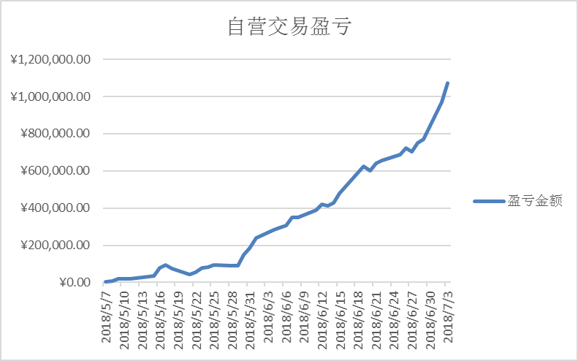
 |  |  |  | IF1809 | -72.12 | -29.68 |  | 42.44
 |  |  |  | IF1812 | -92.92 | -50.48 |  | 42.44

 |  |  |  | IC1807 | -48.63 | -25.6 |  | 23.03
 |  |  |  | IC1808 | -100.43 | -74.27 |  | 26.16
 |  |  |  | IC1809 | -135.63 | -109.06 |  | 26.57
 |  |  |  | IC1812 | -240.43 | -213.86 |  | 26.57

